学習内容
オブジェクトとクラス（コンストラクタとデストラクタ）

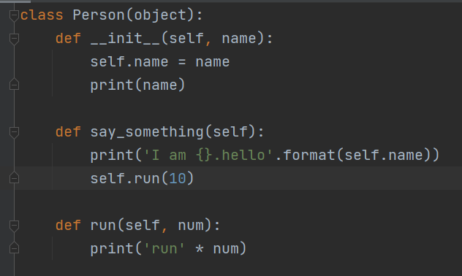

 | 前回、作ったクラスについて初期化を行った部分をコンストラクタと呼びます。

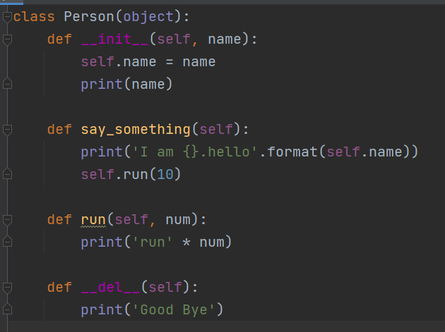

 | クラスで最後に必ず実行したい処理がある時は__del__という関数を作成します。

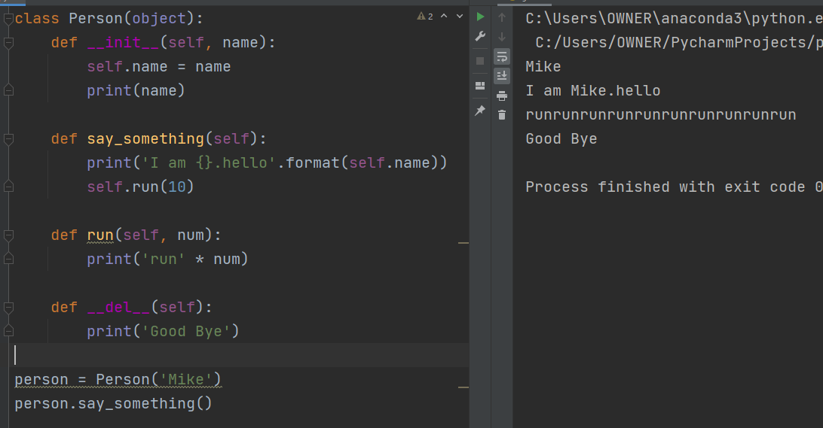

 | このクラスを実行して最後にGoodByeと表示されました。

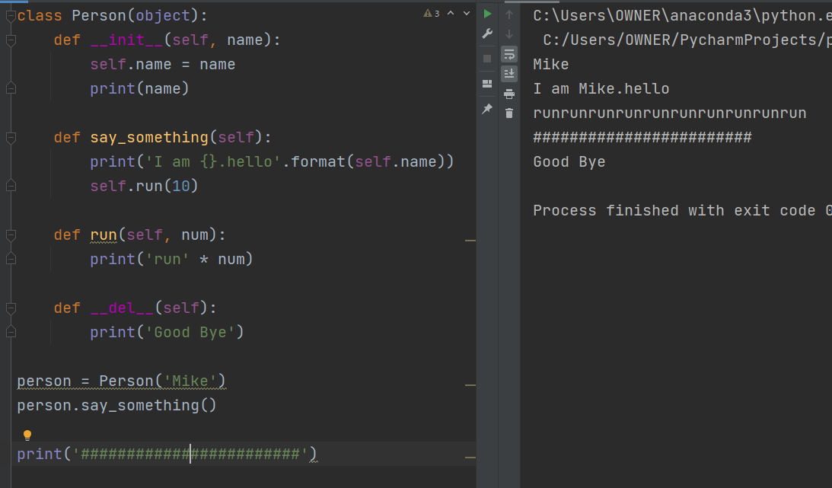

 | 上記図からもわかるように＃＃＃＃＃＃＃＃の表示がされた後にGoodByeと表示されています。
 | では、表示タイミングを変えるには、つまり＃＃＃＃＃＃の前に表示させたいときはどうするか

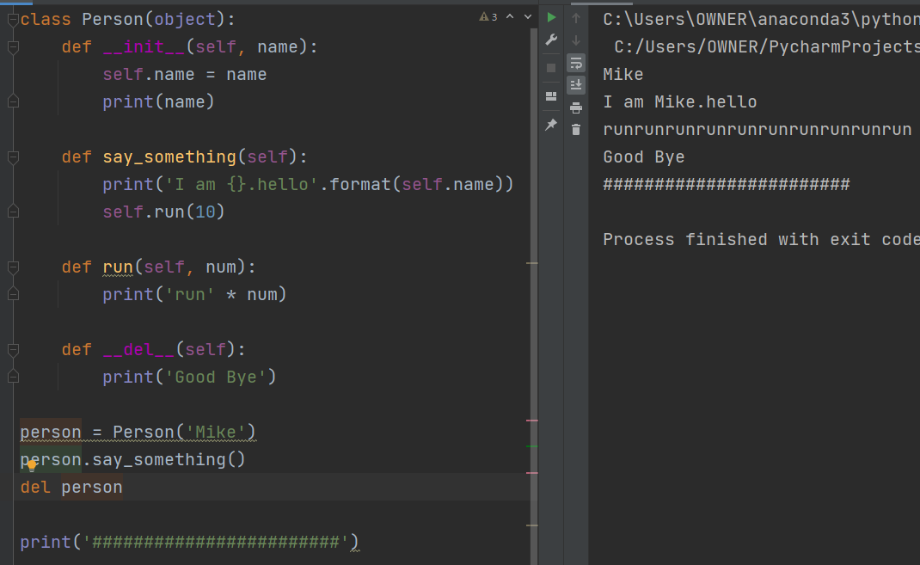

 | personのクラスを消すようにすればそこが最終地点となるので＃＃＃＃＃の前に表示させることができました。

 | この、__del__の部分をデストラクタと呼びます。

オブジェクトとクラス（クラスの継承）

 | 継承させます。

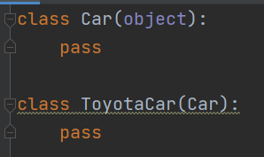

 | できました。
 | 以上です。
 | というわけにはいきませんが、ここではCarの機能をToyotaCarが機能を拡張しているという形に
 | なります。

 | ちなみにこれを実行しても特にエラーもなく実行されます。

 | ここで、Carの基本動作として走るという機能を実装してみます。



 | クラスCarを呼び出すと走りました。

 | では、そのCarを継承しているToyotaCarを呼び出すとどうでしょうか？



 | ToyotaCarも走りました。
 | ToyotaCar自体には何の機能も実装されていませんが、Carを継承しているため基本的なCarの機能を
 | 扱うことができます。

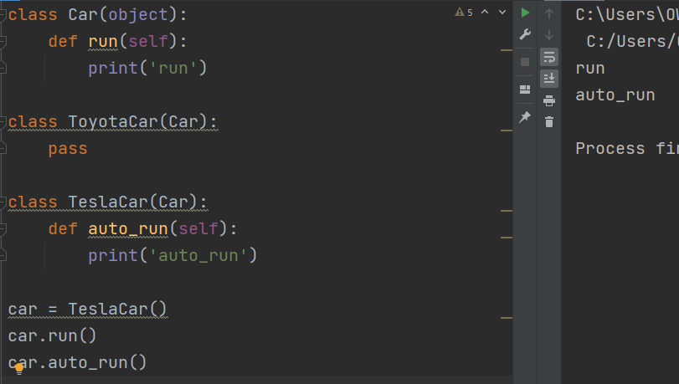

 | TeslaCarというクラスを定義して、自動運転機能を追加します。
 | TeslaCarはCarの機能を継承しているので普通に走ることもできるし自動運転も行うことができます。

 | このように継承を行うことで基本の機能拡張機能をそれぞれ分けて記述する事ができるので
 | 車種単位で見て他と重複した記述を減らすことができるため簡潔に表現することができる。

オブジェクトとクラス（メッソドのオーバーライドとsuperによる親のメソッドの呼び出し）

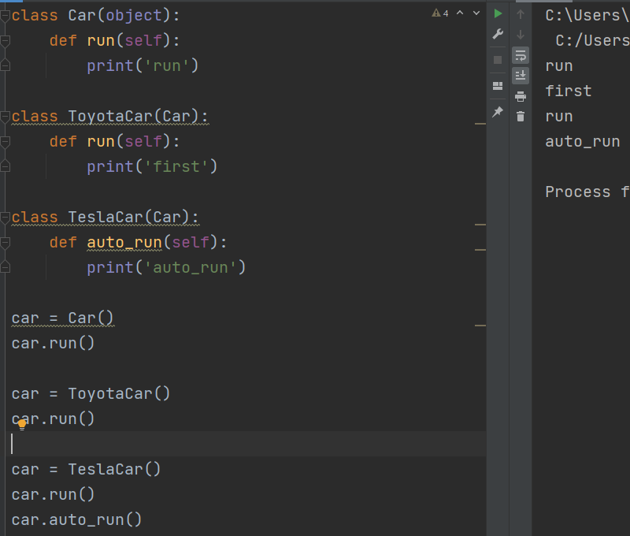

 | オーバーライドについて
 | ToyotaCarだけrunの時は速いとしたいとき、ToyotaCarでrun関数を更新してあげることで実現します。

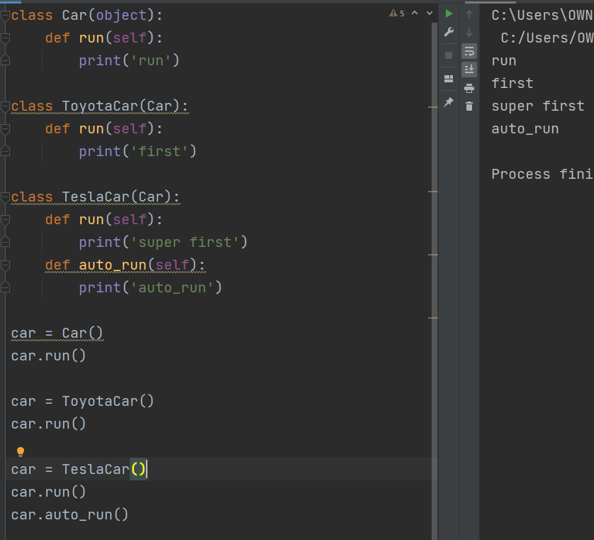

 | TeslaCarに関してもこのようにsuper firstと書き換えることで内容が更新されました。

 | 上記のように初期化を行いモデルの名前を設定できるようにします。

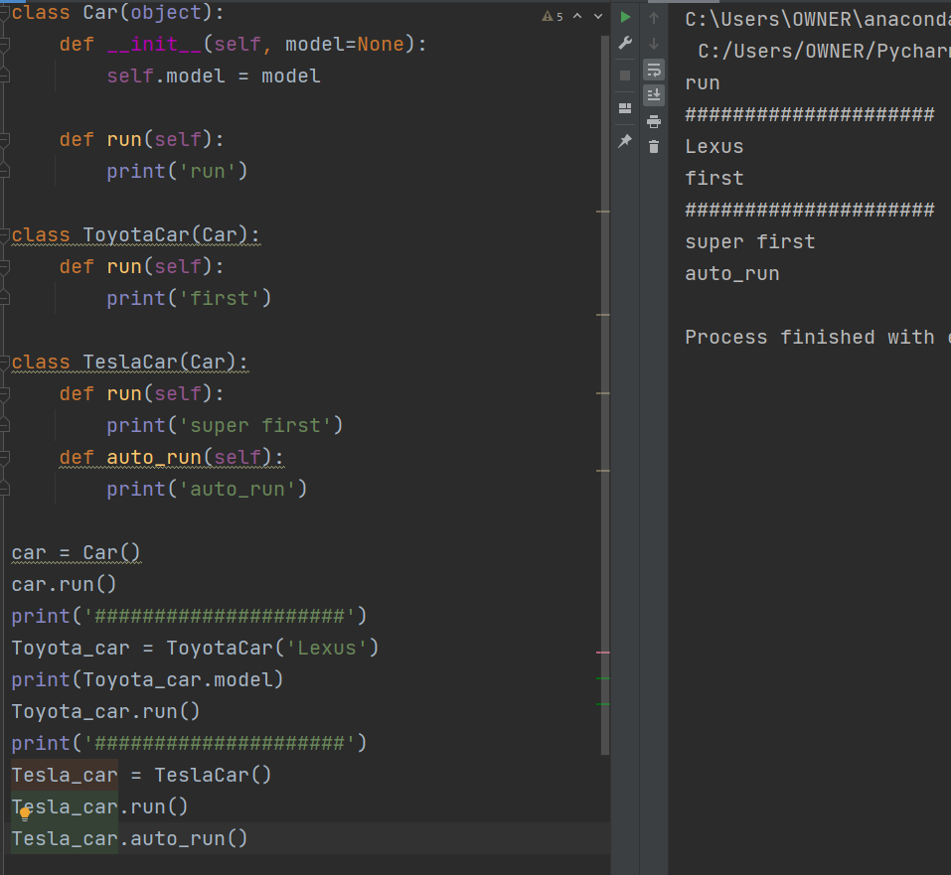

 | ToyotaCarの引数にレクサスと入れて、モデル名を表示させました。
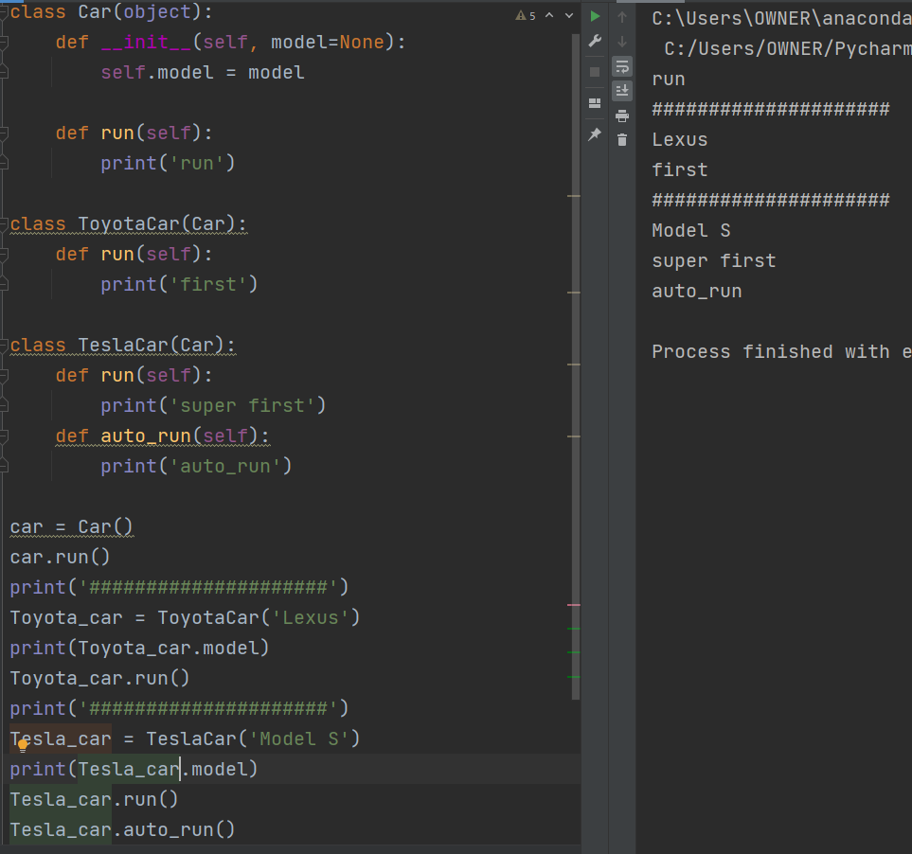

 | TeslaCarに関しても上記のようにモデル名を表示させることができました。

 | また、TeslaCarに新たに__init__関数を定義するときに

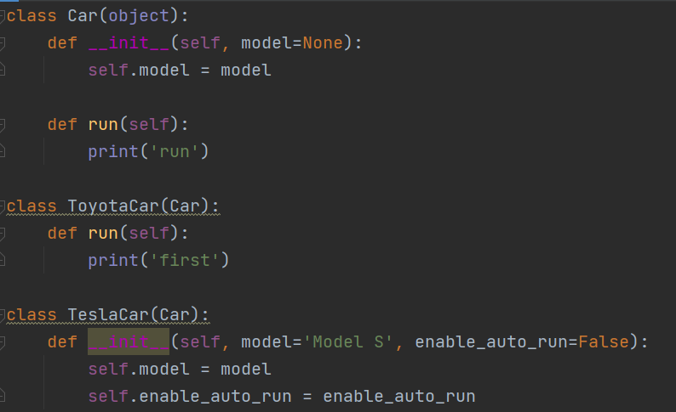

 | このように、新たに定義した__init__がCarの処理を完全に書き換えてしまうので、元々の機能を
 | 使いたいときはそっくりそのまま記述する必要があります。

 | 例えばこのようにCarの__init__にmodelを使った後処理があったとき、

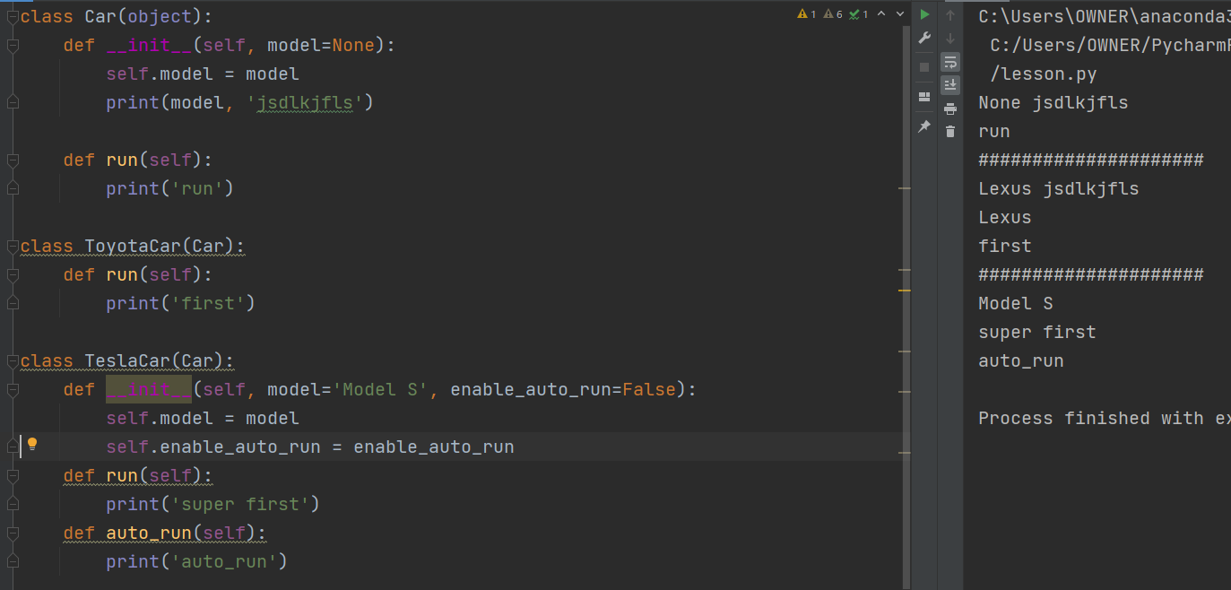

 | TeslaCarにで定義した__init__で後処理を記述していないとこのようにモデル名の後の文字列が
 | 表示されず、求める返答になっていないことが分かります。
 | これを解消するためには、

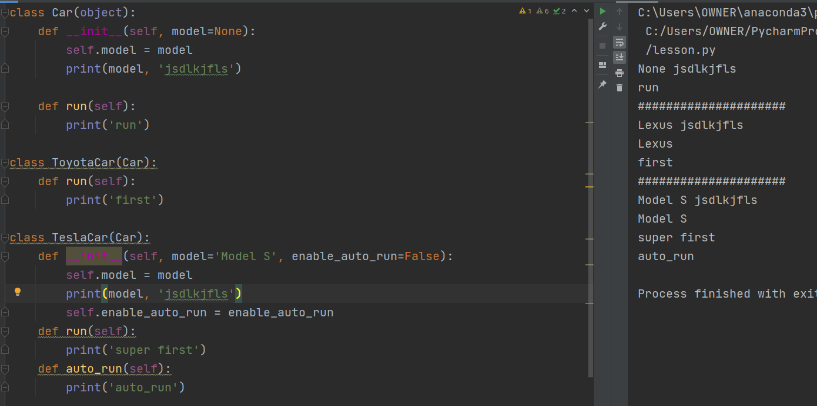

 | 親と同じ後処理を記述しなければなりません。
 | これを回避するために、

 | 親への要請をしていますという意味合いでsuper()を用いて__init__に初期設定したmodelを引数で
 | 渡します。という書き方ができます。

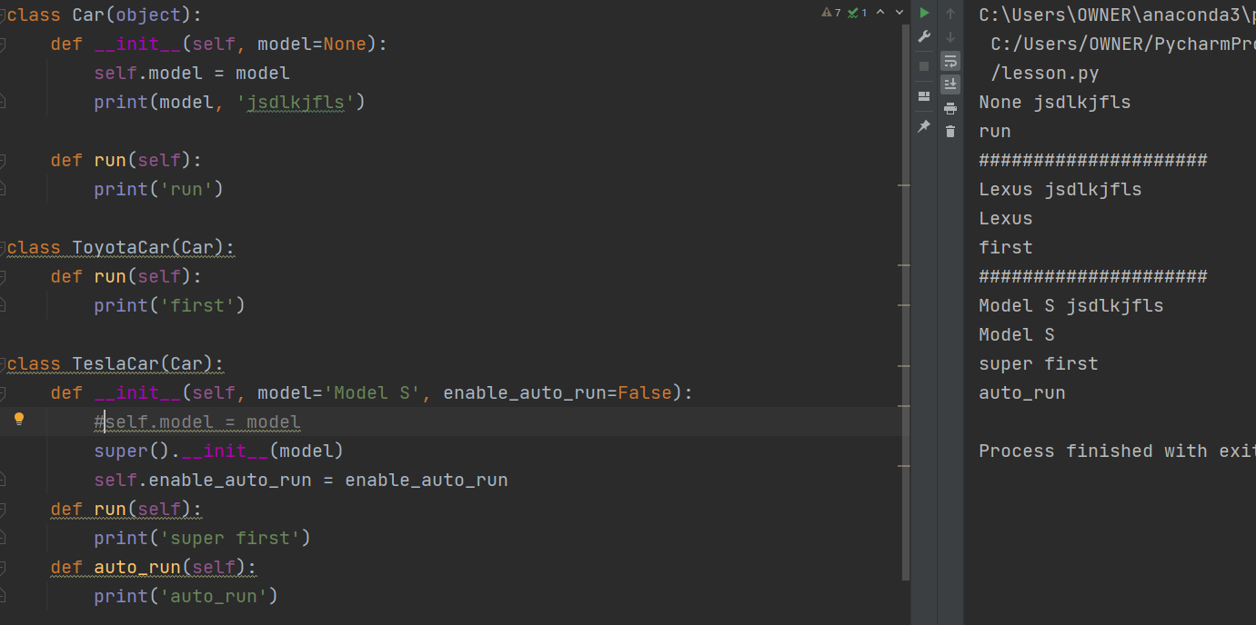

 | これを行うことによって、TeslaCarにクラス変数などを追加したい時など最小限の記述で実現することが来ます。

オブジェクトとクラス（プロパティーを使った属性の設定）

 | 前回で、enable_auto_runというクラス変数を定義してFalsetというデフォルト引数を定義しています。

 | これを出力してみます。

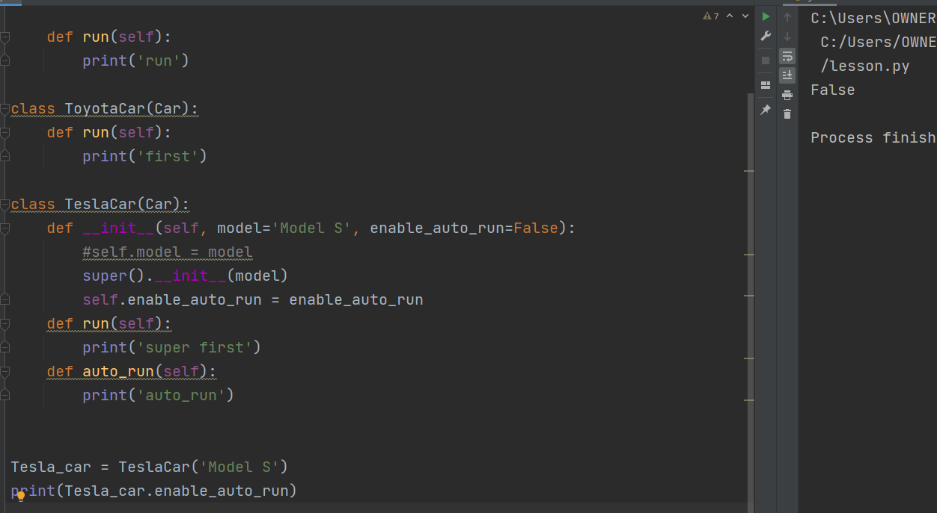

 | 出力としてFalseと出ました。

 | もちろんこれを書き換えてTrueとすると、以下のようにTrueと表示されました。

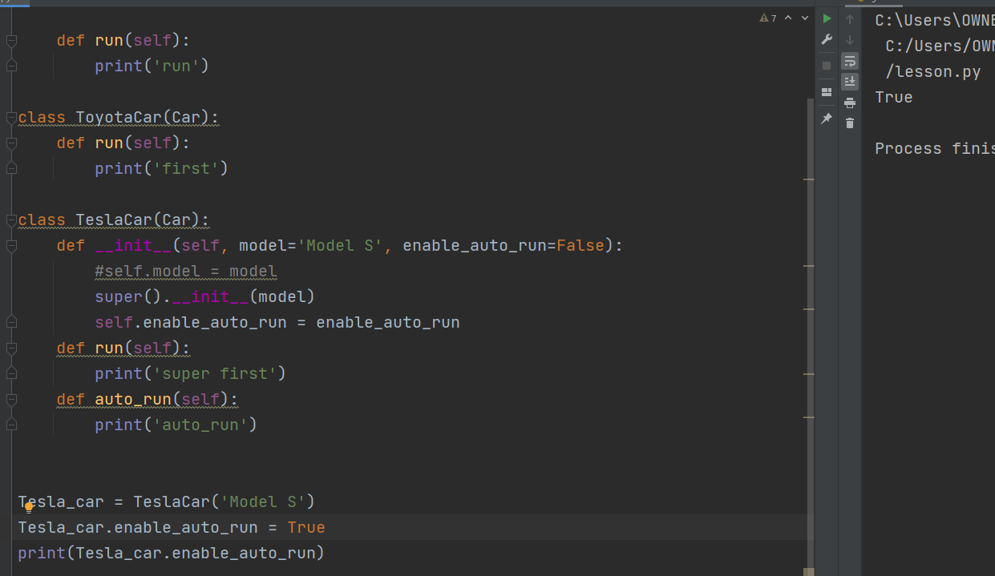

 | このとき、勝手にオブジェクトを生成されてenable_auto_runをTrueに変えて欲しくない時に、
 | プロパティーを使います。

 | まずクラスの中でこの位置に＿を入れると、Pythonでは外から見えないように隠すという意味になります。
 | その次に、

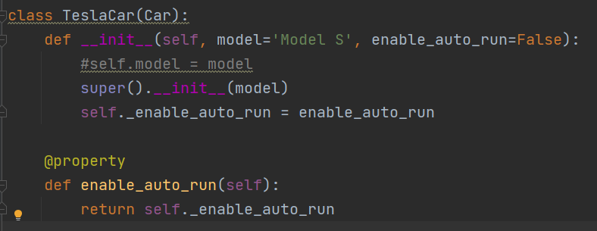

 | このように、enable_auto_runの関数を定義して、これはプロパティーですよとすると、

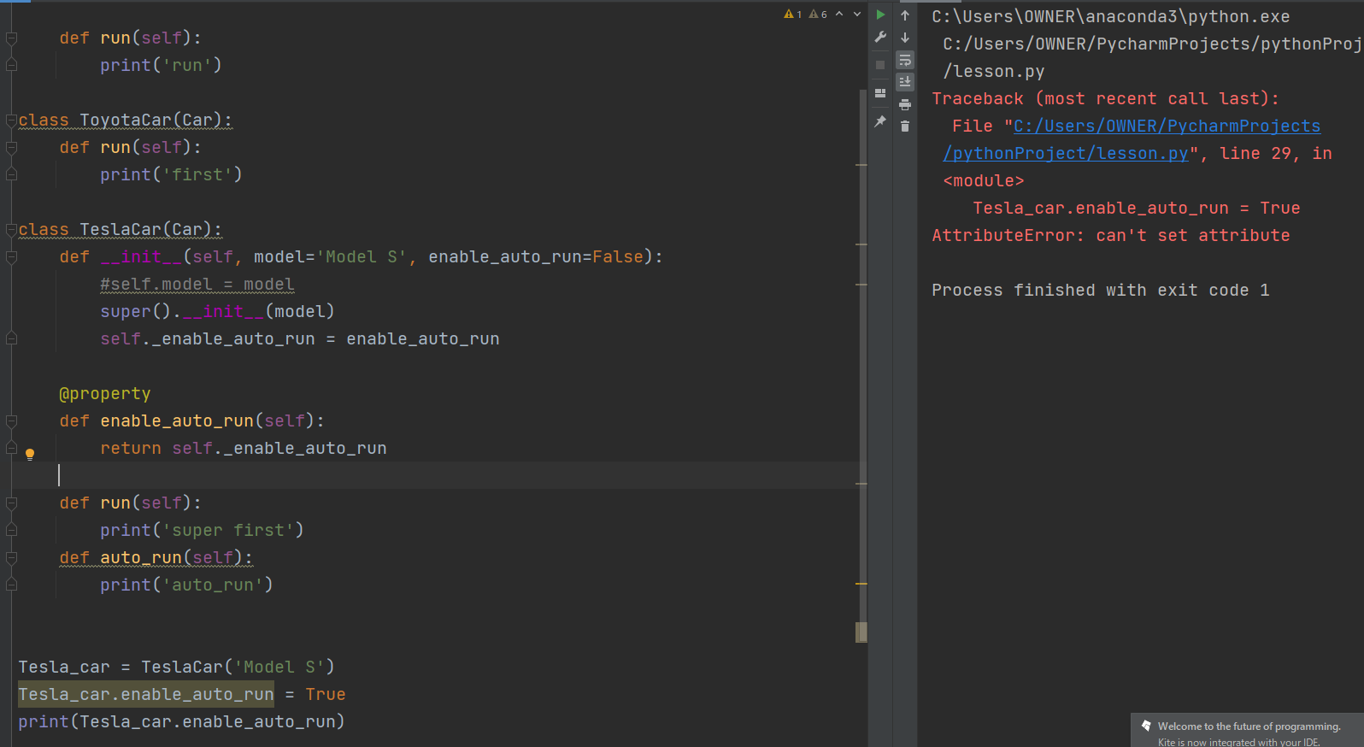

 | コード上で書き換えようとするとエラーとなって返ってきます。

 | この時、

 | 関数として定義したので（）を最後につけるかと思いきや、プロパティーとして扱っているので

 | （）は付けずに扱うのが正しいです。
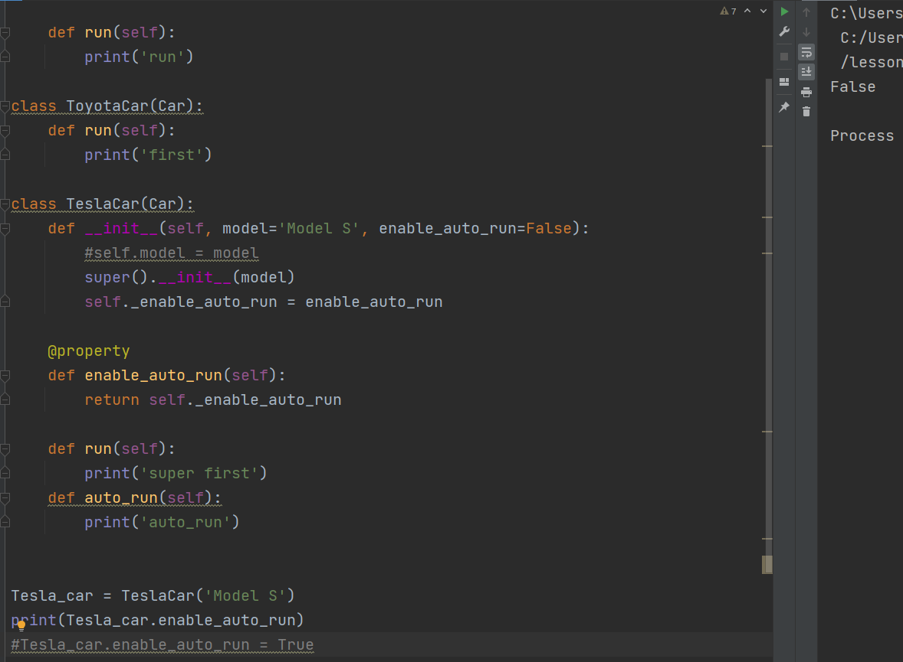

 | このように、print関数で出力することができ、読み込むことはできますが、更新することは
 | 出来ないという状況を作ることができました。

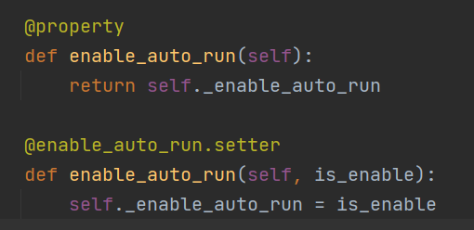

 | プロパティーに関してはこれはゲッターと呼ばれるもので、
 | 逆にセッターとして、書き換え可能にしたいときは上記のように記述します。

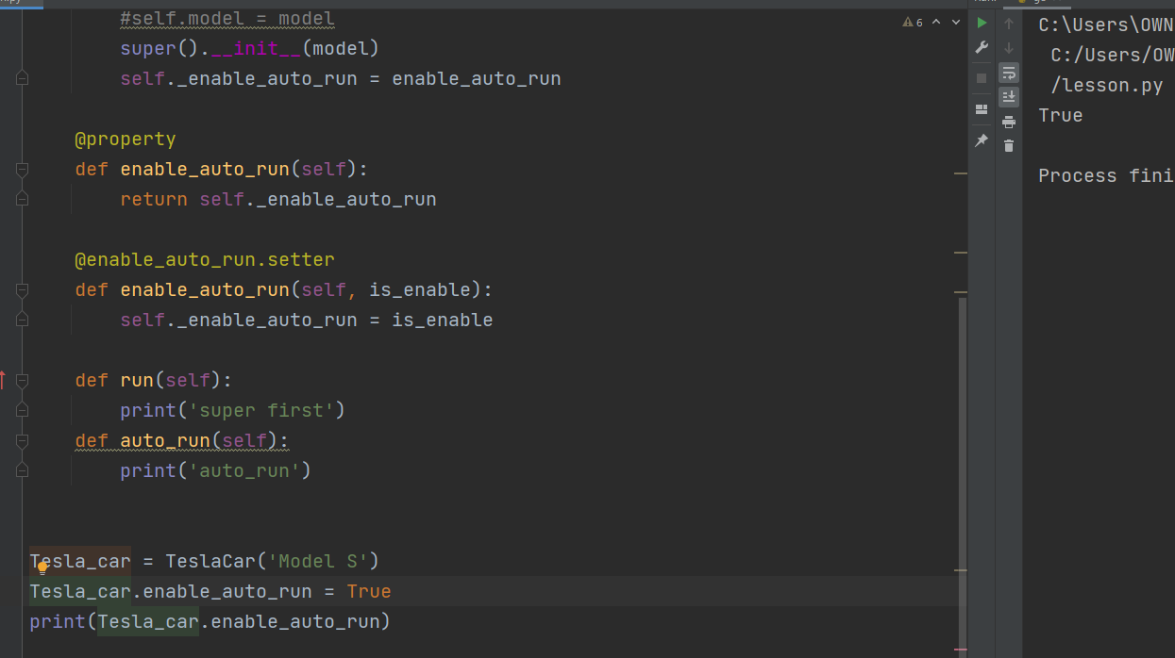

 | これを行うことで、上記のようにTrueと書き換えることができるようになりました。
 | ここにきての疑問として、じゃあセッター使うならそもそもプロパティーとか使わなくてもよくない？
 | というのが湧いてくると思います。
 | プロパティーとセッターの使いどころについて

 | ある条件がクリアされたときにこのセッターを使ってもいいですよとすることができます。

 | 例えば、

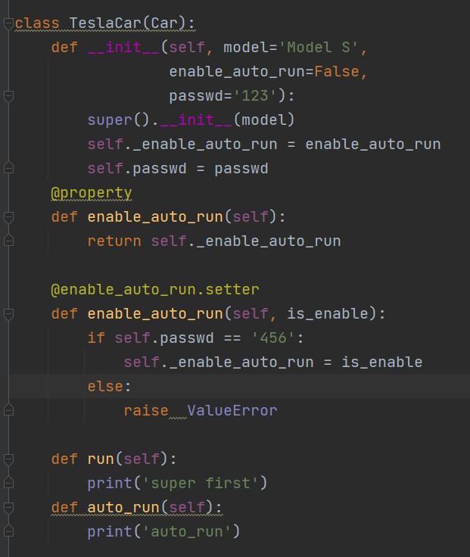

 | TeslaCarにパスワードを追加したときに、初期値１２３に対して、セッターを扱うときは４５６とすると、

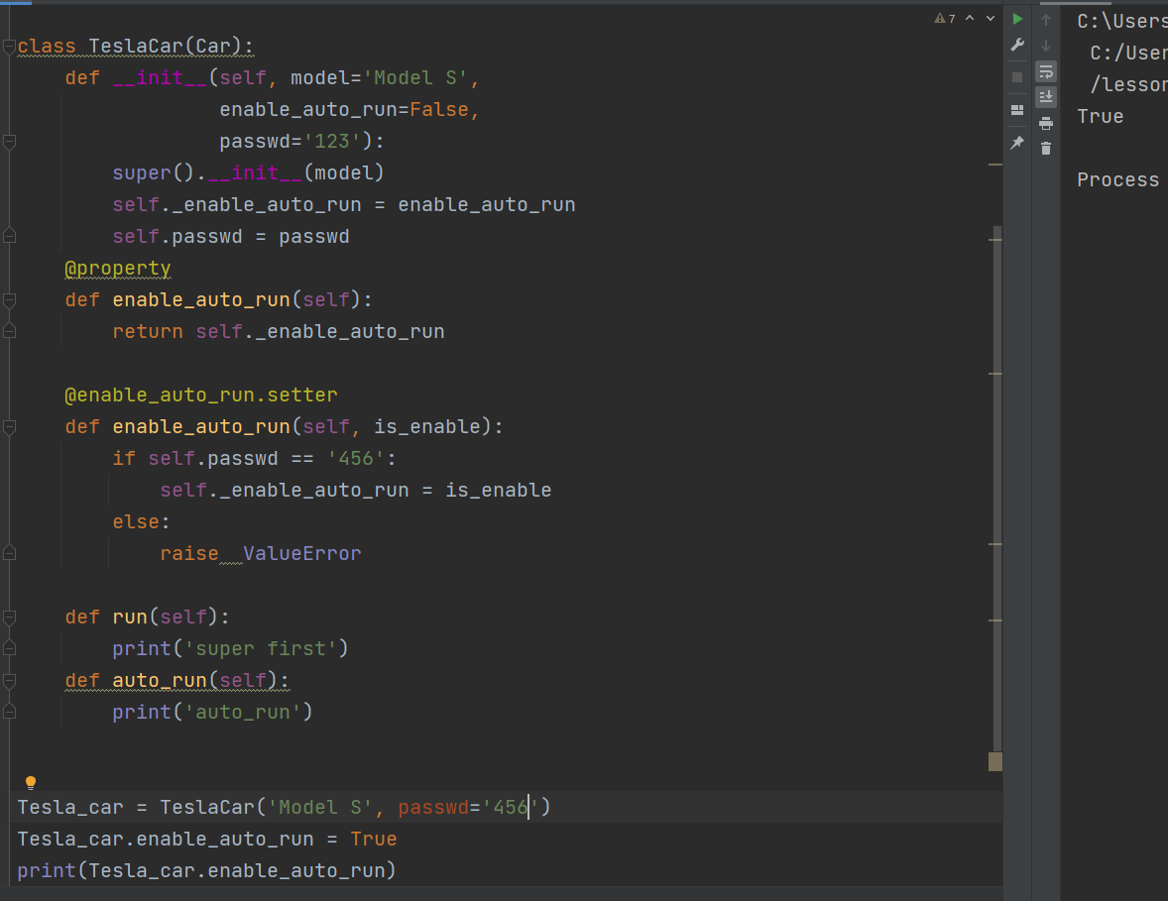

 | 正しいパスワードの時は書き換えが可能で、
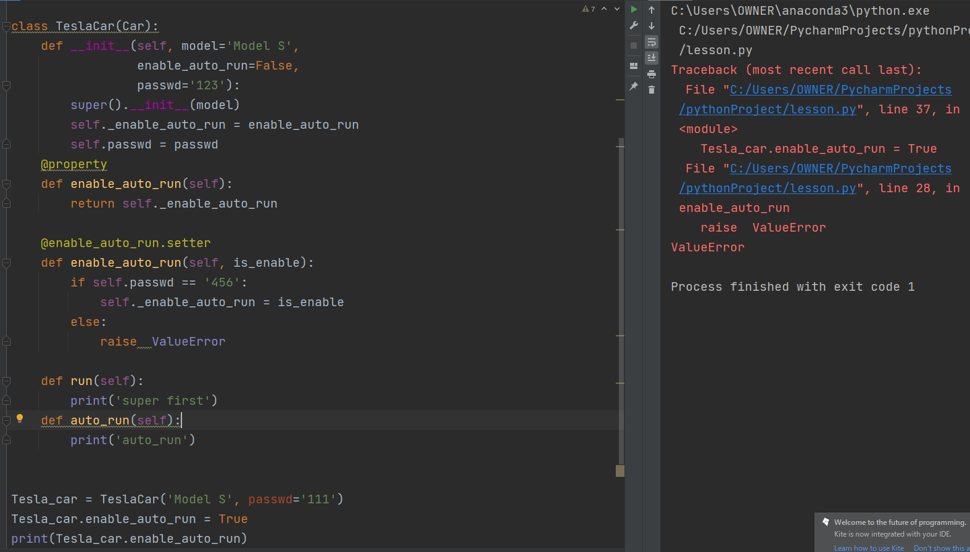

 | このようにパスワードに間違ったものを入れるとエラーを返します。
 | 書き換えを行うときに何か制限をかけたい場合などにこのようにゲッターセッターを使って実現
 | することができます。

最後に、
 | 今回は、継承と、それにまつわる扱い方について学習しました。
 | 内容的にはかなり複雑化してきて一度で覚えることはなかなか難くなってきたと思います。
 | ですが、今後開発を行う場面では当たり前に扱っていくものと予想されるのでしっかり復習して
 | また、個人でつくるゲームなどで何度も活用していくことで自分のものにしていきたいと
 | 思います。

